Sheet1
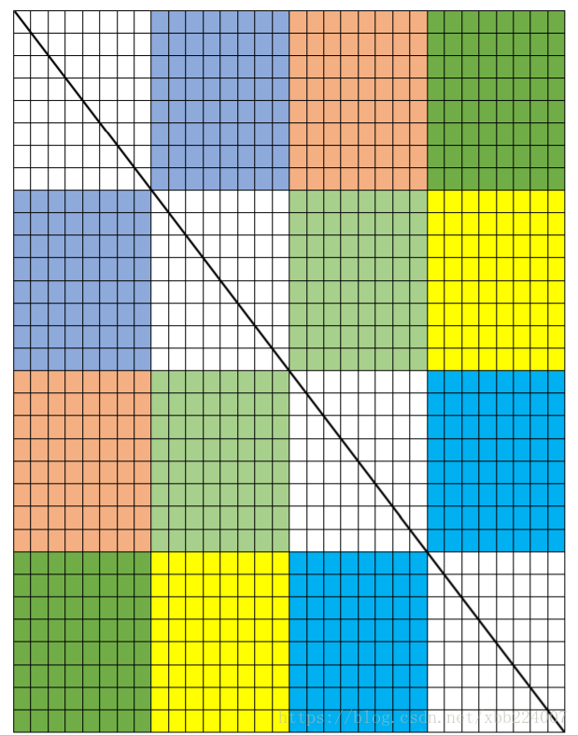
0 | 1 | 2 | 3 | 每个格子一个块，相当于8个int
4 | 5 | 6 | 7
8 | 9 | 10 | 11
12 | 13 | 14 | 15
16 | 17 | 18 | 19
20 | 21 | 22 | 23 | 最多同时将一个颜色的一大块放入cache，利用完然后换掉
24 | 25 | 26 | 27
28 | 29 | 30 | 31
0 | 1 | 2 | 3
4 | 5 | 6 | 7
8 | 9 | 10 | 11
12 | 13 | 14 | 15
16 | 17 | 18 | 19
20 | 21 | 22 | 23
24 | 25 | 26 | 27
28 | 29 | 30 | 31
0 | 1 | 2 | 3
4 | 5 | 6 | 7
8 | 9 | 10 | 11
12 | 13 | 14 | 15
16 | 17 | 18 | 19
20 | 21 | 22 | 23
24 | 25 | 26 | 27
28 | 29 | 30 | 31
0 | 1 | 2 | 3
4 | 5 | 6 | 7
8 | 9 | 10 | 11
12 | 13 | 14 | 15
16 | 17 | 18 | 19
20 | 21 | 22 | 23
24 | 25 | 26 | 27
28 | 29 | 30 | 31

